Cuadro 2.1.11_2017
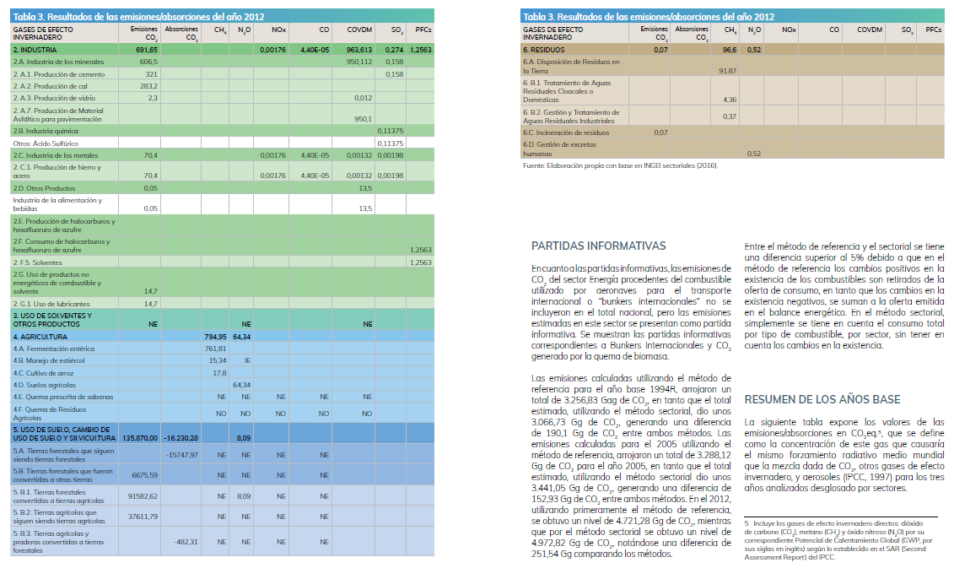
2.1.11 EMISIONES DE GASES DE EFECTO INVERNADERO (Gg1/), SEGÚN GAS Y SECTOR. AÑOS 1994-2005-2012

Gas y Sector | Año
 | 1994 | 2005 | 2012

Emisión Total Dióxido de Carbono (CO2) | 72,727.66 | 91,560.71 | 141,534.54
Energía (producción y uso) | 3,066.73 | 3,441.05 | 4,972.82
Procesos industriales | 743.84 | 706.33 | 691.65
Cambio de uso de la tierra | 68,917.09 | 87,411.89 | 135,870.00
Desperdicios | - | 1.44 | 0.07

Emisión Total Metano (CH4) | 622.45 | 679.51 | 917.73
Energía (producción y uso) | 29.29 | 28.28 | 26.18
Agricultura | 584.57 | 586.48 | 794.95
Desperdicios | 8.59 | 64.75 | 96.60

Emisión Total Óxido Nitroso (N2O) | 35.43 | 50.54 | 73.55
Energía (producción y uso) | 0.64 | 0.61 | 0.60
Agricultura | 29.61 | 43.78 | 64.34
Cambio de uso de la tierra | 4.87 | 5.77 | 8.09
Desperdicios | 0.31 | 0.38 | 0.52

Monóxido de Carbono (CO) | 792.10 | 754.08 | 804.83
Energía (producción y uso) | 784.96 | 750.18 | 804.83
Procesos industriales | 0.00 | 0.00 | 0.00
Agricultura | 7.14 | 3.90 | -

Oxido de Nitrógeno (NOX) | 43.58 | 48.05 | 62.17
Energía (producción y uso) | 43.28 | 47.88 | 62.17
Procesos industriales | 0.00 | 0.00 | 0.00
Agricultura | 0.30 | 0.17 | -
 |  | -
Compuestos Orgánicos Volátiles Distintos del Metano (COVDM) | 536.06 | 792.01 | 1,045.07
Energía (producción y uso) | 73.56 | 70.00 | 81.46
Procesos industriales | 462.50 | 722.01 | 963.61

Dióxido de Azufre (SO2) | 0.22 | 0.26 | 0.03
Procesos industriales | 0.22 | 0.26 | 0.03

Perfluorocarbono (PFC) | - | 0.54 | 1.26
Procesos industriales | - | 0.54 | 1.26

1/ Gigagramos: Unidad de medida equivalente a 109 gramos.
Nota: Cifras recalculadas en base a la Tercera Comunicación Nacional de Paraguay a la Convención Marco de las Naciones Unidas
sobre el Cambio Climático. Las emisiones fueron construidas en función a CO2 equivalente.
El valor 0,00 representa menos de la mitad de la unidad empleada.

FUENTE: Dirección Nacional de Cambio Climático del Ministerio del Ambiente y Desarrollo Sostenible.

